Лист5
РАБОЧИЙ ТЕХНИЧЕСКИЙ ОТЧЕТ |  |  |  |  | НОМЕР: 2020 03GN001
 |  |  |  |  | ДАТА: .24.03 2020г.
Наименование предприятия |  |  |  | ООО '' Cамаркандавтосавдо''
Ф.И.О. составившего отчет |  |  |  | Касимов Б.Д.
Номер телефона с кодом города |  |  |  | 91/526-97-44
Модель |  |  | Идентификационный номер автомобиля |  | Пробег | Дата продажи
Нексия-3 |  |  | XWBTA69V1LA047622 |  | 1406 | 10.03.2020г.
Обстоятельства при которых обнаружена проблема |  |  |  | Описание проблемы
 |  |  |  | Автовладелец жалуеться , на утечку охлаждающей жидкости. При осмотре автомобиля было обнаженна внутри салона течь антифриза , с отопителя .При разборке печки на радиаторе было обнаруженно три трещены в ряд. Необходимо заменить на новую деталь
А. |  | Автомобиль стоял, двигатель не работал
В. | Автомобиль находился в движении: |  |  | Информация относительно проблемы (Приложить чертеж или фотграфию неисправности)
 |  | При торможении
 |  | При переходе от ускорения к накату
 |  | При переключение на задний ход |  | 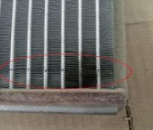 | 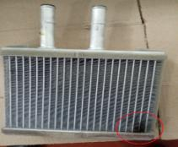
 |  | При повороте
 |  | При ускорении
 |  | При замедлении
 |  | При ______ оборотах в минут
 |  | При любой скорости
 |  | На неровной дороге
 |  | На _4-5____ передаче
С. | При использовании:
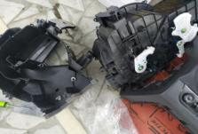
 |  | Тормозов |  | 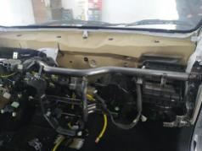
 |  | При повороте руля
 |  | При выключении сцепления
 |  | Обогревателя / кондиционера
 |  | При работе стеклоочистит / омывателя
 |  | При включении радио / CD проигрыват
 |  | Обогревателя заднего стекла
 |  | Прочее
D. | При работе двигателя:
 |  | При запуске |  |  | 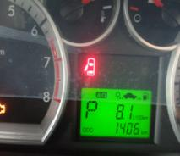
 |  | При прогреве
 |  | На холотом ходу
 |  | При горячем двигателе
E. | Возникает:
 |  | При ускорении
 |  | При высоких оборотах двигателя
 |  | При большой скорости
 |  | При большой загрузке багажника
F. | Когда случается по времени: |  |  | Информация о проблемной детали
 |  | Всегда |  | Номер детали по каталогу:
 |  | Иногда |  | Наименование детали: | Радиатор отопителя.
 |  | После _60-70____ км движения |  | Название поставщика:
 |  | После _____ минут езды |  | LOT № детали: | 9L23A
Действия инженера по гарантии дилерского предприятия |  |  |  | Требуется замена радиатора печки

Ответственный Отдел по принятию мер и исследованию проблемы

 |  |  |  | (заполняется со стороны Отдела Гарантии качества АО "GM Uzbekistan")

